Панели Wandstein
Ценовая группа/ Номенклатура/ Характеристика номенклатуры | Внешний вид | Размер | 1 | 2 | 3
 |  |  | Розница руб. шт. | от350 тыч. до 500 тыч. руб/ руб. шт. | опт. руб. шт.
J-профиль Wandstein
J-профиль WANDSTEIN бежевый |  | Длина 2.4 м | 261.00 | 248.57 | договорная
J-профиль WANDSTEIN светло-бежевый |  |  | 261.00 | 248.57 | договорная
J-профиль WANDSTEIN серый |  |  | 261.00 | 248.57 | договорная
J-профиль WANDSTEIN темно-коричневый |  |  | 374.00 | 356.19 | договорная
Отлив Wandstein
Отлив WANDSTEIN бежевый |  | Длина 2.4 м | 374.00 | 356.19 | договорная
Отлив WANDSTEIN белый |  |  | 374.00 | 356.19 | договорная
Отлив WANDSTEIN Светло-бежевый |  |  | 374.00 | 356.19 | договорная
Отлив WANDSTEIN серый |  |  | 374.00 | 356.19 | договорная
Отлив WANDSTEIN темно-коричневый |  |  | 478.00 | 455.24 | договорная
Панель фасадная
Панель фасадная WANDSTEIN "Скол" бежевый | 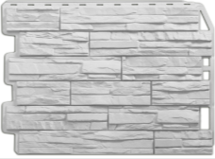 | 80см х 60см, S=0,48м² | 475.00 | 452.38 | договорная
Панель фасадная WANDSTEIN "Скол" белый |  |  | 475.00 | 452.38 | договорная
Панель фасадная WANDSTEIN "Скол" коричневый |  |  | 475.00 | 452.38 | договорная
Панель фасадная WANDSTEIN "Скол" светло-бежевый |  |  | 475.00 | 452.38 | договорная
Панель фасадная WANDSTEIN "Скол" светло-коричневый |  |  | 475.00 | 452.38 | договорная
Панель фасадная WANDSTEIN "Скол" темно-коричневый |  |  | 475.00 | 452.38 | договорная
Панель фасадная WANDSTEIN "Туф" бежевый | 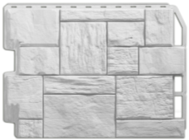 |  | 475.00 | 452.38 | договорная
Панель фасадная WANDSTEIN "Туф" белый |  |  | 475.00 | 452.38 | договорная
Панель фасадная WANDSTEIN "Туф" коричневый |  |  | 475.00 | 452.38 | договорная
Панель фасадная WANDSTEIN "Туф" светло-бежевый |  |  | 475.00 | 452.38 | договорная
Панель фасадная WANDSTEIN "Туф" светло-коричневый |  |  | 475.00 | 452.38 | договорная
Панель фасадная WANDSTEIN "Туф" темно-коричневый |  |  | 475.00 | 452.38 | договорная
Панель фасадная WANDSTEIN "Кирпич" белый | 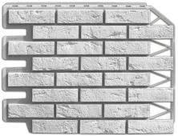 |  | 475.00 | 452.38 | договорная
Панель фасадная WANDSTEIN "Кирпич" жженый |  |  | 520.00 | 495.24 | договорная
Панель фасадная WANDSTEIN "Кирпич" песочный |  |  | 475.00 | 452.38 | договорная
Панель фасадная WANDSTEIN "Кирпич" темно-коричневый |  |  | 520.00 | 495.24 | договорная
Панель фасадная WANDSTEIN "Кирпич" терракотовый |  |  | 475.00 | 452.38 | договорная
Панель фасадная WANDSTEIN "Бут" бежевый | 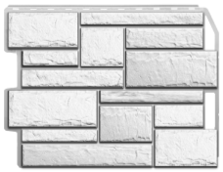 |  | 475.00 | 452.38 | договорная
Панель фасадная WANDSTEIN "Бут" белый |  |  | 475.00 | 452.38 | договорная
Панель фасадная WANDSTEIN "Бут" оливковый |  |  | 475.00 | 452.38 | договорная
Панель фасадная WANDSTEIN "Бут" песочный |  |  | 475.00 | 452.38 | договорная
Панель фасадная WANDSTEIN "Бут" темно-коричневый |  |  | 475.00 | 452.38 | договорная
Панель фасадная WANDSTEIN "Парфир" бежевый | 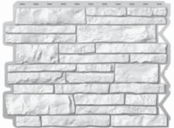 |  | 475.00 | 452.38 | договорная
Панель фасадная WANDSTEIN "Парфир" белый |  |  | 475.00 | 452.38 | договорная
Панель фасадная WANDSTEIN "Парфир" гранат |  |  | 475.00 | 452.38 | договорная
Панель фасадная WANDSTEIN "Парфир" коричневый |  |  | 475.00 | 452.38 | договорная
Панель фасадная WANDSTEIN "Парфир" песочный |  |  | 475.00 | 452.38 | договорная
Панель фасадная WANDSTEIN "Доломит" бежевый | 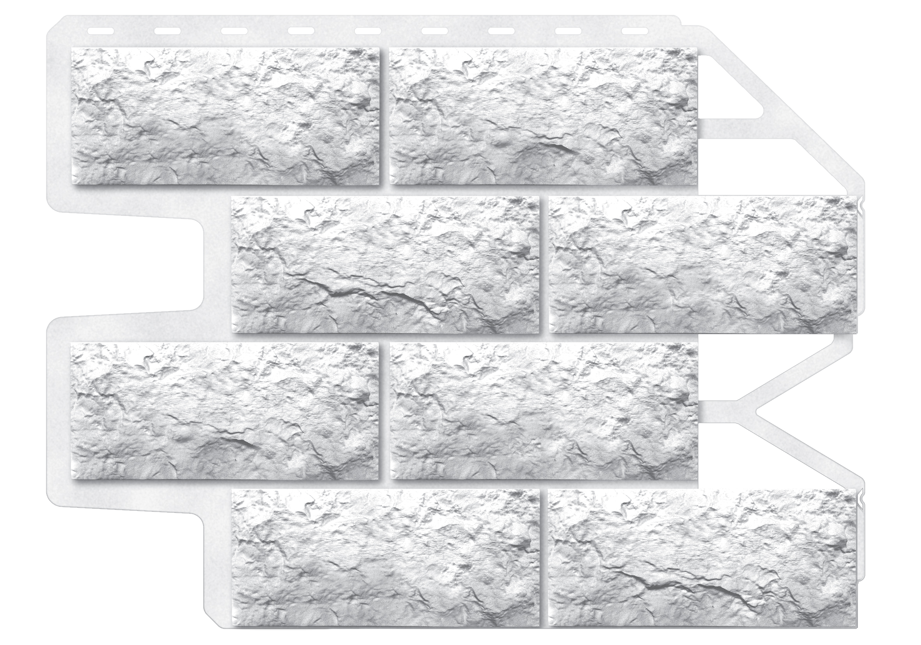 |  | 475.00 | 452.38 | договорная
Панель фасадная WANDSTEIN "Доломит" белый |  |  | 475.00 | 452.38 | договорная
Панель фасадная WANDSTEIN "Доломит" темно-коричневый |  |  | 475.00 | 452.38 | договорная
Панель фасадная WANDSTEIN "Доломит" серый |  |  | 475.00 | 452.38 | договорная
Крепежный элемент Угла
wandstein крепёжный элемент угла 23шт/уп |  | 590х142 мм | 10.00 | 9.50 | договорная
Планка крепежного элемента
Планка крепежного элемента WANDSTEIN Белый 30шт |  | 562,5х35,9мм | 36.23 | 34.50 | договорная
Планка крепежного элемента WANDSTEIN Антик 30шт |  |  | 46.14 | 43.94 | договорная
Планка крепежного элемента WANDSTEIN светло-бежевый 30шт |  |  | 46.14 | 43.94 | договорная
Планка крепежного элемента WANDSTEIN светло-желтый 30шт |  |  | 46.14 | 43.94 | договорная
Планка крепежного элемента WANDSTEIN темно-коричневый 30шт |  |  | 68.91 | 65.62 | договорная
Стартовая планка
Стартовая планк оценкованная |  | Длина 2.00 м | 90.00 | 85.71 | договорная
Угол наружный
Угол наружный WANDSTEIN "Скол" бежевый |  | 16см х60 см | 601.00 | 572.38 | договорная
Угол наружный WANDSTEIN "Скол" белый |  |  | 601.00 | 572.38 | договорная
Угол наружный WANDSTEIN "Скол" Гранат |  |  | 601.00 | 572.38 | договорная
Угол наружный WANDSTEIN "Скол" коричневый |  |  | 601.00 | 572.38 | договорная
Угол наружный WANDSTEIN "Скол" песочный |  |  | 601.00 | 572.38 | договорная
Угол наружный WANDSTEIN "Скол" светло-бежевый |  |  | 601.00 | 572.38 | договорная
Угол наружный WANDSTEIN "Скол" светло-коричневый |  |  | 601.00 | 572.38 | договорная
Угол наружный WANDSTEIN "Скол" темно-коричневый |  |  | 601.00 | 572.38 | договорная
Угол наружный WANDSTEIN "Туф" бежевый |  |  | 601.00 | 572.38 | договорная
Угол наружный WANDSTEIN "Туф" белый |  |  | 601.00 | 572.38 | договорная
Угол наружный WANDSTEIN "Туф" коричневый |  |  | 601.00 | 572.38 | договорная
Угол наружный WANDSTEIN "Туф" серый |  |  | 601.00 | 572.38 | договорная
Угол наружный WANDSTEIN "Туф" оливковый |  |  | 601.00 | 572.38 | договорная
Угол наружный WANDSTEIN "Туф" песочный |  |  | 601.00 | 572.38 | договорная
Угол наружный WANDSTEIN "Туф" светло-бежевый |  |  | 601.00 | 572.38 | договорная
Угол наружный WANDSTEIN "Туф" светло-коричневый |  |  | 601.00 | 572.38 | договорная
Угол наружный WANDSTEIN "Туф" темно-коричневый |  |  | 601.00 | 572.38 | договорная
Угол наружный WANDSTEIN "Кирпич" белый |  |  | 601.00 | 572.38 | договорная
Угол наружный WANDSTEIN "Кирпич" песочный |  |  | 601.00 | 572.38 | договорная
Угол наружный WANDSTEIN "Кирпич" темно-коричневый |  |  | 601.00 | 572.38 | договорная
Угол наружный WANDSTEIN "Кирпич" терракотовый |  |  | 601.00 | 572.38 | договорная
Угол наружный WANDSTEIN "Кирпич" жженый |  |  | 662.00 | 630.48 | договорная
Декоратиные элементы
Розетка декоративная WANDSTEIN цвета: белый, светло-бежевый, бежевый, светло-коричневый, коричневый, темно-коричневый, терракотовый, песочный, гранат, оливковый | 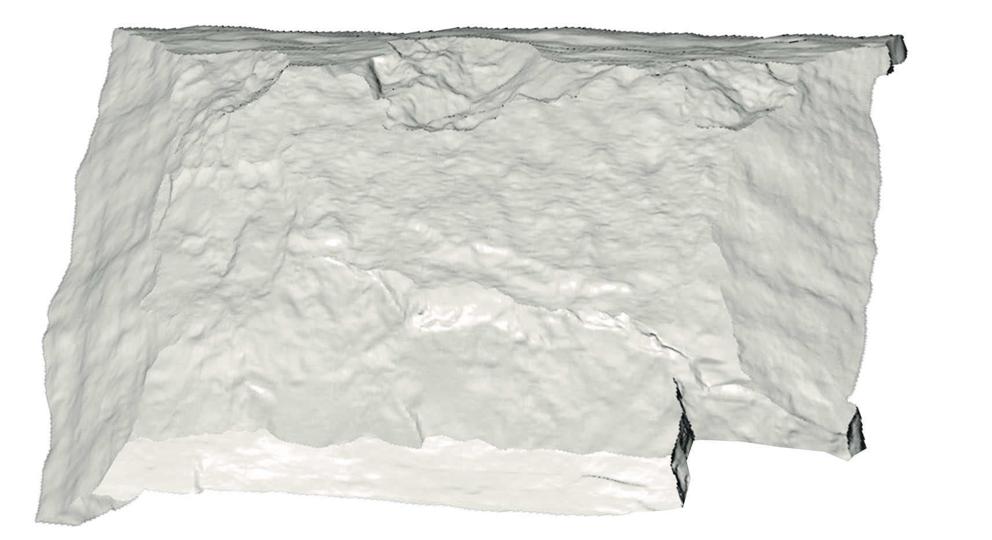 п |  | 657.27 | 625.97 | договорная

Бревно Holzblock
8 (903) 79-66-507 8 (964) 62-74-668
Ценовая группа/ Номенклатура/ Характеристика номенклатуры | Внешний вид | 1 | 2 | 3
 |  | Розница руб. шт. | от350 тыч. до 500 тыч. руб/ руб. шт. | Сред. опт/ руб. шт.
H-Профиль Holzblock
H-Профиль Holzblock /75 мм Вишня, 3 м, 15шт/уп |  | 878 | 836.19 | договорная
H-Профиль Holzblock /75 мм Антик, 3 м, 15 шт/уп |  | 559 | 532.38 | договорная
H-Профиль Holzblock /75 мм Золотой Дуб, 3 м, 15 шт/уп |  | 878 | 836.19 | договорная
H-Профиль Holzblock /75 мм Каштан, 3 м, 15шт/уп |  | 655 | 623.81 | договорная
H-Профиль Holzblock /75 мм Светло-бежевый, светло-желтый 3 м, 15 шт/уп |  | 559 | 532.38 | договорная
H-Профиль Holzblock /75 мм Темно-коричневый, 3 м, 15шт/уп |  | 655 | 623.81 | договорная
H-Профиль Holzblock /75 мм Темный орех, 3 м, 15шт/уп |  | 878 | 836.19 | договорная
Holzblock панель 150
Holzblock панель Антик 150х2, длина 3,66 м, 12 шт\уп | 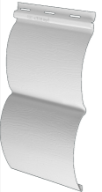 | 342 | 325.71 | договорная
Holzblock панель Золотой дуб 150х2, длина 3,66 м, 12 шт\уп |  | 1,003 | 955.24 | договорная
Holzblock панель Каштан 150х2, длина 3,66 м, 12 шт\уп |  | 389 | 370.48 | договорная
Holzblock панель Светло-бежевый 150х2, длина 3,66 м, 12 шт\уп |  | 342 | 325.71 | договорная
Holzblock панель Светло-желтый 150х2, длина 3,66 м, 12 шт\уп |  | 342 | 325.71 | договорная
Holzblock панель 180
Holzblock панель Антик 180, длина 3,66 м, 25 шт\уп | 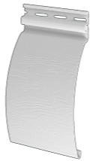 | 221 | 625.97 | договорная
Holzblock панель Вишня 180, длина 3,66 м, 25 шт\уп |  | 612 | 625.97 | договорная
Holzblock панель Золотой дуб 180, длина 3,66 м, 25 шт\уп |  | 612 | 625.97 | договорная
Holzblock панель Каштан 180, длина 3,66 м, 25 шт\уп |  | 247 | 625.97 | договорная
Holzblock панель Светло-бежевый 180, длина 3,66 м, 25 шт\уп |  | 221 | 625.97 | договорная
Holzblock панель Светло-желтый 180, длина 3,66 м, 25 шт\уп |  | 221 | 625.97 | договорная
Holzblock панель Темный орех 180, 3,66 м, 25 шт\уп |  | 612 | 625.97 | договорная
Holzblock Baumann панель 110
Holzblock панель Baumann 110 Антик, 3,66 м, 15 шт/уп |  | 168 | 160.00 | договорная
Holzblock панель Baumann 110 Каштан, 3,66 м, 15 шт/уп |  | 199 | 189.52 | договорная
Holzblock панель Baumann 110 Светло-бежевый, 3,66 м, 15 шт/уп |  | 168 | 160.00 | договорная
Holzblock панель Baumann 110 Светло-желтый, 3,66 м, 15 шт/уп |  | 168 | 160.00 | договорная
Holzblock панель Baumann 110 Светло-зеленый, 3,66 м, 15 шт/уп |  | 168 | 160.00 | договорная
J-Профиль Holzblock
J-Профиль Holzblock Антик, длина 3 м |  | 324 | 308.57 | договорная
J-Профиль Holzblock Белый, длина 3 м |  | 324 | 308.57 | договорная
J-Профиль Holzblock Вишня, длина 3 м |  | 472 | 449.52 | договорная
J-Профиль Holzblock Золотой дуб, длина 3 м |  | 472 | 449.52 | договорная
J-Профиль Holzblock Каштан, длина 3 м |  | 331 | 315.24 | договорная
J-Профиль Holzblock Светло-бежевый, длина 3 м |  | 324 | 308.57 | договорная
J-Профиль Holzblock Светло-желтый, длина 3 м |  | 324 | 308.57 | договорная
J-Профиль Holzblock Темно-коричневый, длина 3 м |  | 331 | 315.24 | договорная
J-Профиль Holzblock Темный орех, 3 м |  | 472 | 449.52 | договорная
Венец Holzblock
Holzblock Начальная планка для угла Венец Антик 150, 26 шт\уп |  | 410 | 390.48 | договорная
Holzblock Начальная планка для угла Венец Белый 150, 26 шт\уп |  | 410 | 390.48 | договорная
Holzblock Начальная планка для угла Венец Золотой Дуб 150, 26 шт\уп |  | 1,177 | 1,120.95 | договорная
Holzblock Начальная планка для угла Венец Светло-бежевый 150, 26 шт\уп |  | 410 | 390.48 | договорная
Holzblock Начальная планка для угла Венец Светло-желтый 150, 26 шт\уп |  | 410 | 390.48 | договорная
Holzblock Начальная планка для угла Венец Темно-коричневый 150, 26 шт\уп |  | 604 | 575.24 | договорная
Holzblock Начальная планка для угла Венец Антик 180, 20 шт\уп |  | 410 | 390.48 | договорная
Holzblock Начальная планка для угла Венец Белый 180, 20 шт\уп |  | 410 | 390.48 | договорная
Holzblock Начальная планка для угла Венец Золотой Дуб 180, 20 шт\уп |  | 1,177 | 1,120.95 | договорная
Holzblock Начальная планка для угла Венец Светло-бежевый 180, 20 шт\уп |  | 410 | 390.48 | договорная
Holzblock Начальная планка для угла Венец Светло-желтый 180, 20 шт\уп |  | 410 | 390.48 | договорная
Holzblock Начальная планка для угла Венец Темно-коричневый 180, 20 шт\уп |  | 604 | 575.24 | договорная
Holzblock Угол Венец Антик 150, 10 шт\уп | 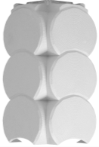 | 475 | 452.38 | договорная
Holzblock Угол Венец Белый 150, 10 шт\уп |  | 475 | 452.38 | договорная
Holzblock Угол Венец Золотой Дуб 150, 10 шт\уп |  | 982 | 935.24 | договорная
Holzblock Угол Венец Светло-бежевый 150, 10 шт\уп |  | 475 | 452.38 | договорная
Holzblock Угол Венец Светло-желтый 150, 10 шт\уп |  | 475 | 452.38 | договорная
Holzblock Угол Венец Темно-коричневый 150, 10 шт\уп |  | 707 | 673.33 | договорная
Holzblock Угол Венец Антик 180, 10 шт\уп | 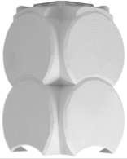 | 475 | 452.38 | договорная
Holzblock Угол Венец Белый 180, 10 шт\уп |  | 475 | 452.38 | договорная
Holzblock Угол Венец Золотой Дуб 180, 10 шт\уп |  | 982 | 935.24 | договорная
Holzblock Угол Венец Светло-бежевый 180, 10 шт\уп |  | 475 | 452.38 | договорная
Holzblock Угол Венец Светло-желтый 180, 10 шт\уп |  | 475 | 452.38 | договорная
Holzblock Угол Венец Темно-коричневый 180, 10 шт\уп |  | 707 | 673.33 | договорная
Внешний угол Holzblock
Внешний угол Holzblock Антик, длина 3 м |  | 550 | 523.81 | договорная
Внешний угол Holzblock Белый, длина 3 м |  | 550 | 523.81 | договорная
Внешний угол Holzblock Вишня, длина 3 м |  | 1,134 | 1,080.00 | договорная
Внешний угол Holzblock Золотой дуб, длина 3 м |  | 1,134 | 1,080.00 | договорная
Внешний угол Holzblock Каштан, длина 3 м |  | 749 | 713.33 | договорная
Внешний угол Holzblock Светло-бежевый, длина 3 м |  | 550 | 523.81 | договорная
Внешний угол Holzblock Светло-желтый, длина 3 м |  | 550 | 523.81 | договорная
Внешний угол Holzblock Темный орех, длина 3 м |  | 1,134 | 1,080.00 | договорная
Внешний угол Holzblock Темно-коричневый, длина 3 м |  | 749 | 713.33 | договорная
Внутренний угол Holzblock
Внутренний угол Holzblock Антик, 3 м |  | 550 | 523.81 | договорная
Внутренний угол Holzblock Вишня, 3 м |  | 837 | 797.14 | договорная
Внутренний угол Holzblock Золотой дуб, 3 м |  | 837 | 797.14 | договорная
Внутренний угол Holzblock Каштан, 3 м |  | 558 | 531.43 | договорная
Внутренний угол Holzblock Светло-бежевый, 3 м |  | 550 | 523.81 | договорная
Внутренний угол Holzblock Светло-желтый, 3 м |  | 550 | 523.81 | договорная
Внутренний угол Holzblock Темно-коричневый, 3 м |  | 670 | 638.10 | договорная
Внутренний угол Holzblock Темный орех, 3 м |  | 837 | 797.14 | договорная
Наличник Holzblock
Наличник Holzblock Антик, длина 3 м |  | 436 | 415.24 | договорная
Наличник Holzblock Белый, длина 3 м |  | 406 | 386.67 | договорная
Наличник Holzblock Вишня, длина 3 м |  | 720 | 685.71 | договорная
Наличник Holzblock Золотой дуб, длина 3 м |  | 720 | 685.71 | договорная
Наличник Holzblock Каштан, длина 3 м |  | 537 | 511.43 | договорная
Наличник Holzblock Светло-бежевый, длина 3 м |  | 436 | 415.24 | договорная
Наличник Holzblock Светло-желтый, длина 3 м |  | 436 | 415.24 | договорная
Наличник Holzblock Темно-коричневый, длина 3 м |  | 537 | 511.43 | договорная
Наличник Holzblock Темный орех, 3 м |  | 720 | 685.71 | договорная
Околооконная планка Holzblock
Околооконная планка Holzblock Антик, длина 3 м, 4 шт\уп | 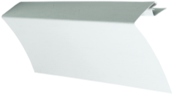 | 734 | 699.05 | договорная
Околооконная планка Holzblock Белый, длина 3 м, 4 шт\уп |  | 734 | 699.05 | договорная
Околооконная планка Holzblock Каштан, длина 3 м, 4 шт\уп |  | 834 | 794.29 | договорная
Околооконная планка Holzblock Светло-бежевый, длина 3 м, 4 шт\уп |  | 734 | 699.05 | договорная
Околооконная планка Holzblock Светло-желтый, длина 3 м, 4 шт\уп |  | 734 | 699.05 | договорная
Околооконная планка Holzblock Темно-коричневый, длина 3 м, 4 шт\уп |  | 869 | 827.62 | договорная
Профиль крепежный Holzblock
Профиль крепежный Holzblock 150 мм, 40шт/уп |  | 60 | 57.14 | договорная
Профиль крепежный Holzblock 180 мм, 40шт/уп |  | 57 | 54.29 | договорная
Начальная полоса Holzblock
Начальная планка Белый 3,66 м; 96 шт/уп |  | 160 | 152.38 | договорная

Сайдинг Holzsiding
Ценовая группа/ Номенклатура/ Характеристика номенклатуры | Внешний вид | 1 | 2 | 3
 |  | Розница руб. шт. | от350 тыч. до 500 тыч. руб/ руб. шт. | Сред. опт/ руб. шт.
H-Профиль
H-Профиль Антик 35шт/уп, длина 3 м |  | 458 | 393.00 | договорная
H-Профиль Белый 35шт/уп, длина 3 м |  | 458 | 393.00 | договорная
H-Профиль Глина 35шт/уп, длина 3 м |  | 458 | 393.00 | договорная
H-Профиль Жемчужина 35шт/уп, длина 3 м |  | 458 | 393.00 | договорная
H-Профиль Орех 35шт/уп, длина 3 м |  | 458 | 393.00 | договорная
H-Профиль Светло-бежевый 35шт/уп, длина 3 м |  | 458 | 393.00 | договорная
H-Профиль Светло-желтый 35шт/уп, длина 3 м |  | 458 | 393.00 | договорная
H-Профиль Светло-зеленый 35шт/уп, длина 3 м |  | 458 | 393.00 | договорная
H-Профиль Светло-серый 35шт/уп, длина 3 м |  | 458 | 393.00 | договорная
H-Профиль Темно-коричневый 15шт/уп, длина 3 м |  | 583 | 393.00 | договорная
J-Профиль
J-Профиль Антик 40шт/уп, длина 3 м |  | 149 | 128.00 | договорная
J-Профиль Белый 40шт/уп, длина 3 м |  | 149 | 128.00 | договорная
J-Профиль Жемчужина 40шт/уп, длина 3 м |  | 149 | 128.00 | договорная
J-Профиль Золотой дуб 40шт/уп, длина 3 м |  | 149 | 128.00 | договорная
J-Профиль Орех 40шт/уп, длина 3 м |  | 149 | 128.00 | договорная
J-Профиль Светло-бежевый 40шт/уп, длина 3 м |  | 149 | 128.00 | договорная
J-Профиль Светло-желтый 40шт/уп, длина 3 м |  | 149 | 128.00 | договорная
J-Профиль Светло-зеленый 40шт/уп, длина 3 м |  | 149 | 128.00 | договорная
J-Профиль Светло-серый 40шт/уп, длина 3 м |  | 149 | 128.00 | договорная
J-Профиль Темно-коричневый 40шт/уп, длина 3 м |  | 231 | 198.00 | договорная
J-Фаска
J-Фаска Белая 18 шт/уп, длина 3 м | 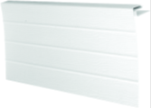 | 430 | 369.00 | договорная
J-Фаска Темно-коричневая 18 шт/уп, длина 3 м |  | 542 | 465.00 | договорная
Внешний угол
Внешний угол Антик 10шт/уп, длина 3 м |  | 475 | 407.00 | договорная
Внешний угол Белый 10шт/уп, длина 3 м |  | 475 | 407.00 | договорная
Внешний угол Жемчужина 10шт/уп, длина 3 м |  | 475 | 407.00 | договорная
Внешний угол Орех 10шт/уп, длина 3 м |  | 475 | 407.00 | договорная
Внешний угол Светло-бежевый 10шт/уп, длина 3 м |  | 475 | 407.00 | договорная
Внешний угол Светло-желтый 10шт/уп, длина 3 м |  | 475 | 407.00 | договорная
Внешний угол Светло-зеленый 10шт/уп, длина 3 м |  | 475 | 407.00 | договорная
Внешний угол Светло-серый 10шт/уп, длина 3 м |  | 475 | 407.00 | договорная
Внешний угол Темно-коричневый 10шт/уп, длина 3 м |  | 803 | 629.00 | договорная
Внутренний угол
Внутренний угол Антик 24шт/уп, длина 3 м |  | 370 | 317.00 | договорная
Внутренний угол Белый 24шт/уп, длина 3 м |  | 370 | 317.00 | договорная
Внутренний угол Жемчужина 24шт/уп, длина 3 м |  | 370 | 317.00 | договорная
Внутренний угол Светло-бежевый 24шт/уп, длина 3 м |  | 370 | 317.00 | договорная
Внутренний угол Светло-желтый 24шт/уп, длина 3 м |  | 370 | 317.00 | договорная
Внутренний угол Светло-зеленый 24шт/уп, длина 3 м |  | 370 | 317.00 | договорная
Внутренний угол Светло-серый 24шт/уп, длина 3 м |  | 370 | 317.00 | договорная
Внутренний угол Темно-коричневый 24шт/уп, длина 3 м |  | 471 | 404.00 | договорная
Завершающая планка
Завершающая планка Антик 72шт/уп, длина 3,66 м |  | 182 | 156.00 | договорная
Завершающая планка Белый 72шт/уп, длина 3,66 м |  | 182 | 156.00 | договорная
Завершающая планка Жемчужина 72шт/уп, длина 3,66 м |  | 182 | 156.00 | договорная
Завершающая планка Орех 72шт/уп, длина 3,66 м |  | 182 | 156.00 | договорная
Завершающая планка Светло-бежевый 72шт/уп, длина 3,66 м |  | 182 | 156.00 | договорная
Завершающая планка Светло-желтый 72шт/уп, длина 3,66 м |  | 182 | 156.00 | договорная
Завершающая планка Светло-зеленый 72шт/уп, длина 3,66 м |  | 182 | 156.00 | договорная
Завершающая планка Светло-серый 72шт/уп, длина 3,66 м |  | 182 | 156.00 | договорная
Завершающая планка Темно-коричневый 72шт/уп, длина 3,66 м |  | 182 | 226.00 | договорная
Наличник
Наличник Белый, длина 3 м | 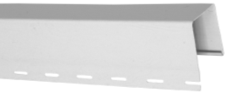 | 346 | 296.00 | договорная
Наличник Темно-коричневый, длина 3 м |  | 511 | 438.00 | договорная
Околооконная планка
Околооконная планка 180 Антик 12шт/уп, длина 3 м |  | 497 | 426.00 | договорная
Околооконная планка 180 Белый 12шт/уп, длина 3 м |  | 497 | 426.00 | договорная
Околооконная планка 180 Жемчужина 12шт/уп, длина 3 м |  | 497 | 426.00 | договорная
Околооконная планка 180 Орех 12шт/уп, длина 3 м |  | 497 | 426.00 | договорная
Околооконная планка 180 Светло-бежевый 12шт/уп, длина 3 м |  | 497 | 426.00 | договорная
Околооконная планка 180 Светло-желтый 12шт/уп, длина 3 м |  | 497 | 426.00 | договорная
Околооконная планка 180 Светло-зеленый 12шт/уп, длина 3 м |  | 497 | 426.00 | договорная
Околооконная планка 180 Светло-серый 12шт/уп, длина 3 м |  | 497 | 426.00 | договорная
Околооконная планка 180 Темно-коричневый, длина 3 м |  | 497 | 426.00 | договорная
Сайдинг D4.5 S=0,8491м2 Длина 3,66м
Сайдинг панель Белый BAUMANN, длина 3,66 м |  | 167 | 158.00 | договорная
Сайдинг панель Светло-бежевый BAUMANN, длина 3,66 м |  | 167 | 158.00 | договорная
Сайдинг панель Светло-желтый BAUMANN, длина 3,66 м |  | 167 | 158.00 | договорная
Сайдинг панель Светло-зеленый BAUMANN, длина 3,66 м |  | 167 | 158.00 | договорная
Сайдинг панель Светло-серый BAUMANN, длина 3,66 м |  | 167 | 158.00 | договорная
Сайдинг D4 S=0,75м2 Длина 3,66м
Сайдинг панель Морская соль, длина 3,66 м |  | 126 | 119.00 | договорная
Сайдинг панель Кунжут, длина 3,66 м |  | 126 | 119.00 | договорная
Сайдинг панель Карри, длина 3,66 м |  | 126 | 119.00 | договорная
Сайдинг панель Карица, длина 3,66 м |  | 126 | 119.00 | договорная
Сайдинг панель Мята, длина 3,66 м |  | 126 | 119.00 | договорная
Сайдинг панель Голубой лед, длина 3,66м |  | 126 | 119.00 | договорная
Сайдинг панель Meister, Premium
Сайдинг панель Антик, длина 3,66 м |  | 181 | 171.00 | договорная
Сайдинг панель Белый, длина 3,66 м |  | 181 | 171.00 | договорная
Сайдинг панель Каштан, 3,66 м |  | 181 | 171.00 | договорная
Сайдинг панель Орех, длина 3,66 м |  | 181 | 171.00 | договорная
Сайдинг панель Светло-бежевый, длина 3,66 м |  | 181 | 171.00 | договорная
Сайдинг панель Светло-желтый, длина 3,66 м |  | 181 | 171.00 | договорная
Сайдинг панель Светло-зеленый, длина 3,66 м |  | 181 | 171.00 | договорная
Сайдинг панель Светло-серый, длина 3,66 м |  | 181 | 171.00 | договорная
Софит
Софит неперфорированный Белый 22шт/уп, длина 3 м |  | 268 | 230.00 | договорная
Софит неперфорированный Темно-коричневый 22шт/уп, длина 3 м |  | 335 | 287.00 | договорная
Софит перфорированный Белый 18шт/уп, длина 3 м | 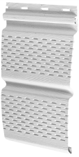 | 268 | 230.00 | договорная
Софит перфорированный Темно-коричневый 18шт/уп, длина 3 м |  | 335 | 287.00 | договорная
Стартовая планка
Начальная планка Белый 3,66 м; 96 шт/уп |  | 160 | 137.00 | договорная

